Sheet1
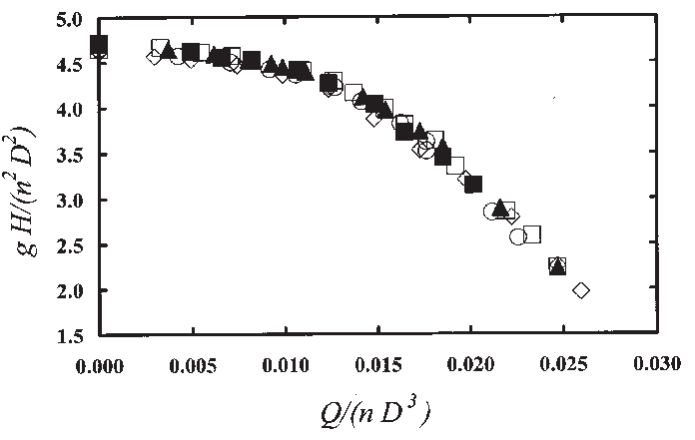
ИЗЧИСЛЕНИЕ НА ОСНОВНИТЕ ЕНЕРГИЙНИ ПАРАМЕТРИ НА ПС |  |  |  |  |  |  | Приложение 8

УЧЕБЕН ПРИМЕР:
На ПС измерваме следните параметри:

Q, l/s | 16.4 | H, m | 156 | I, A | 72 | U, КV | 0.4
Дебит |  | Налягане |  | Ток |  | Напрежение
Q,m3/h | 59 | p, atм | 1.56

С електромера |  | К, об/KWh | 480 | K, ТИТ | 15 | К, об/мин | 23
за активна енергия: |  |  |  | 75/5 |  | Засичаме с диска:

Да се изчислят: Ативната мощност Р; Пълната мощност S; Реактивната мощност Q;
Фактора на мощността cos(F); Разходните коефициенти; К; Ке; Км; КПД па.

1.Изчисляваме активната ел. енергия за 1 час по показанията на електромера:
Е, КWh = (60 мин * K, об/мин * K, ТИТ) / K, об/KWh |  |  |  |  | 43.1
Следователно Р, КW e |  |  |  |  | 43.1

2.Пълната мощност S, KVA = 1.73 * U * I |  |  |  |  | 49.8

3.Реактивната мощност Q, KVAR = S * sin(F) |  |  |  |  | 25.0

4.Фактора на мощността cos(F) = P/S |  |  |  |  | 0.87

5.Разходния коефициент К, KWh/m3 = E / Q |  |  |  |  | 0.73

6.Pазходен коефициент Км, [KW/l] = P / Q |  |  |  |  | 2.63

7.Разходен коефициент Ке, [А/l] = I /Q |  |  |  |  | 4.39

8.КПДпа= | 0.272*p/K |  |  |  | 0.58

ЗАБЕЛЕЖКИ:
1.Необходимата компенсираща мощност от КБ е 25 КVAR.
2.При наличие на реактивен електромер може да замерим директно реактивната мощ-
ност със засичане на оборотите на диска за 1 минута - както с активния електромер.
3.При наличие на cos(F) мер може да проверим точността на активния електромер
като сравним отчета на електромера с изчислената активна мощност. |  |  |  |  |  |  |  | testpa

